ケース1
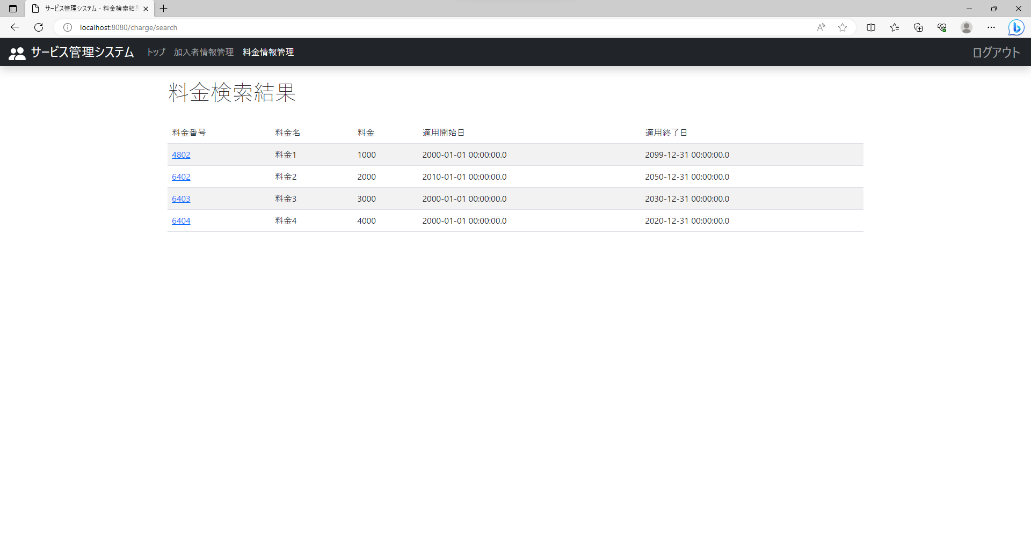
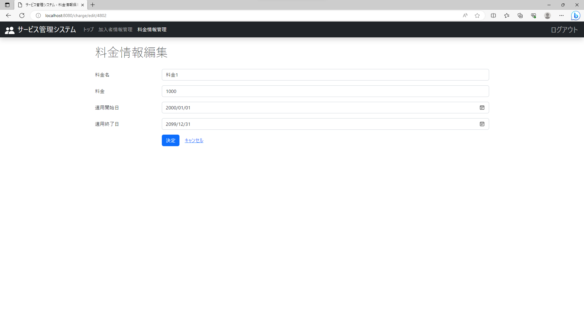
テスト内容：料金検索結果画面で検索結果の料金IDを押下する。
確認内容：押下した料金IDの料金情報編集画面に遷移すること。

ケース2
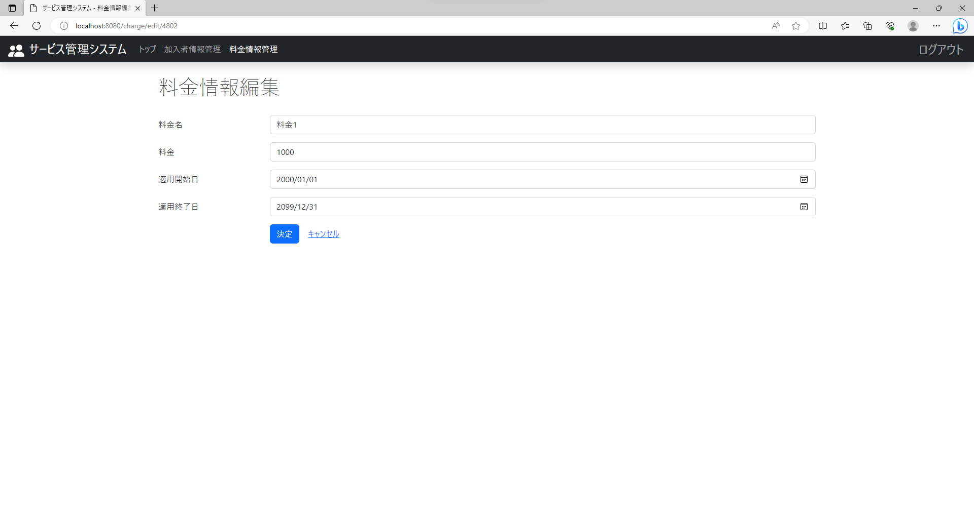
テスト内容：料金編集画面のレイアウトを確認する。
確認内容：料金情報編集のテキストが表示されていること。

ケース13
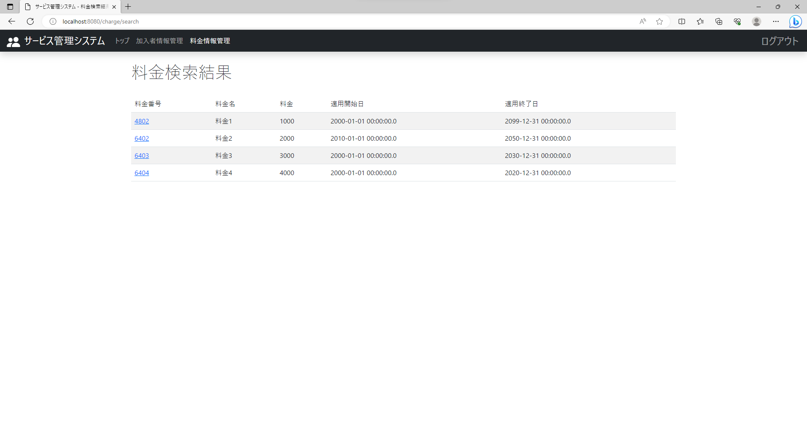

テスト内容：料金編集画面に遷移後の画面を確認する。
確認内容：押下した料金IDの料金名が表示されていること。

ケース17

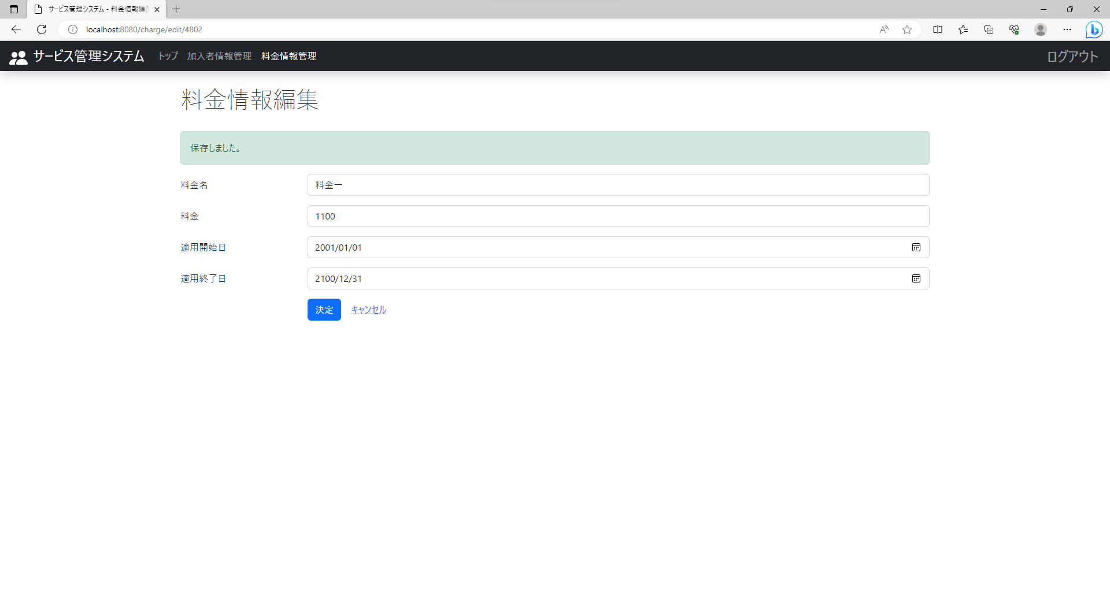
テスト内容：料金情報編集画面で任意の項目の値を正常値で変更し、決定ボタンを押下する。
確認内容：料金名の上に「保存しました。」のメッセージが表示されること。

ケース18

テスト内容：料金情報編集画面で料金の編集後に、料金検索結果画面で変更した料金情報を確認する。
確認内容：編集内容が保存されていること。

ケース19
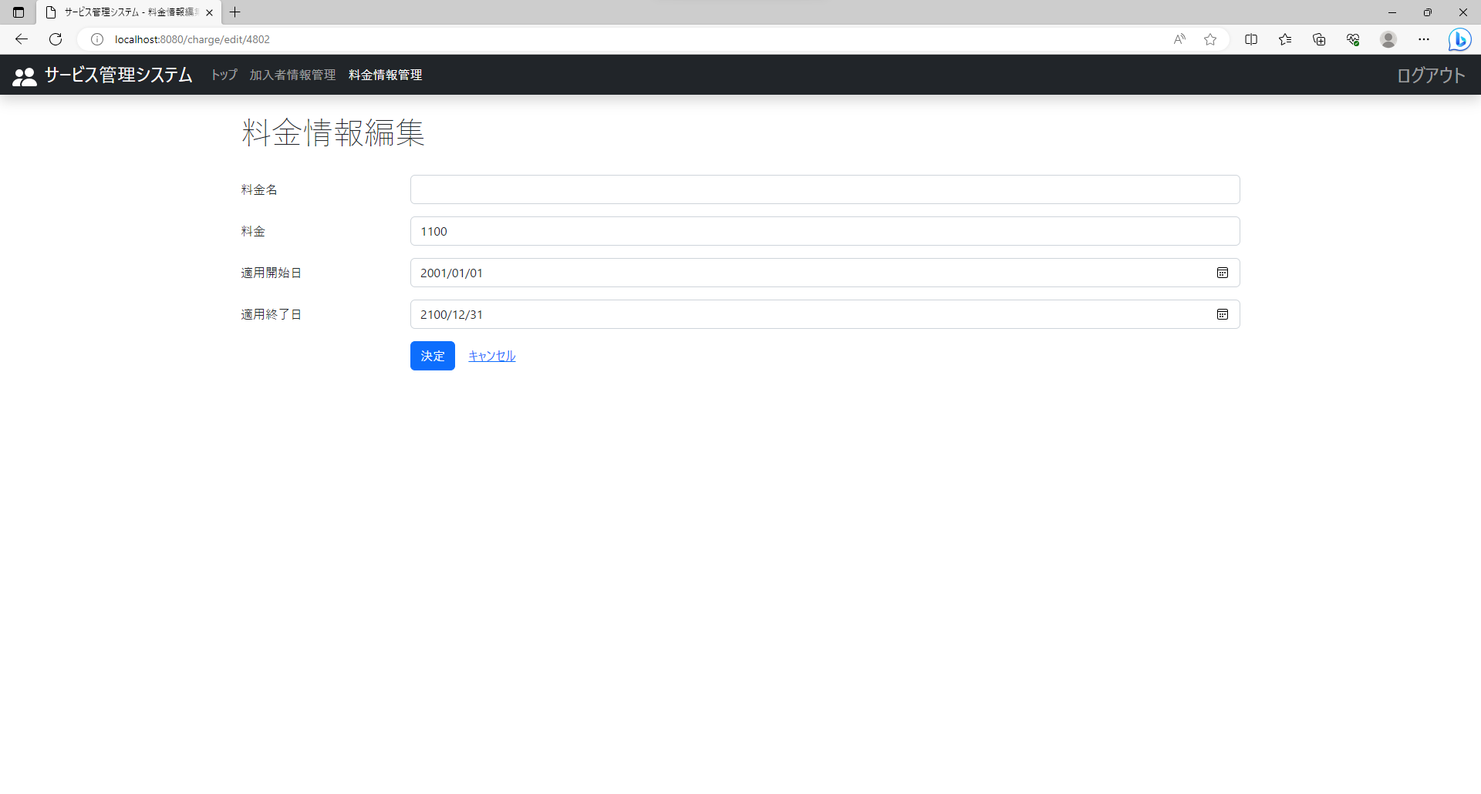
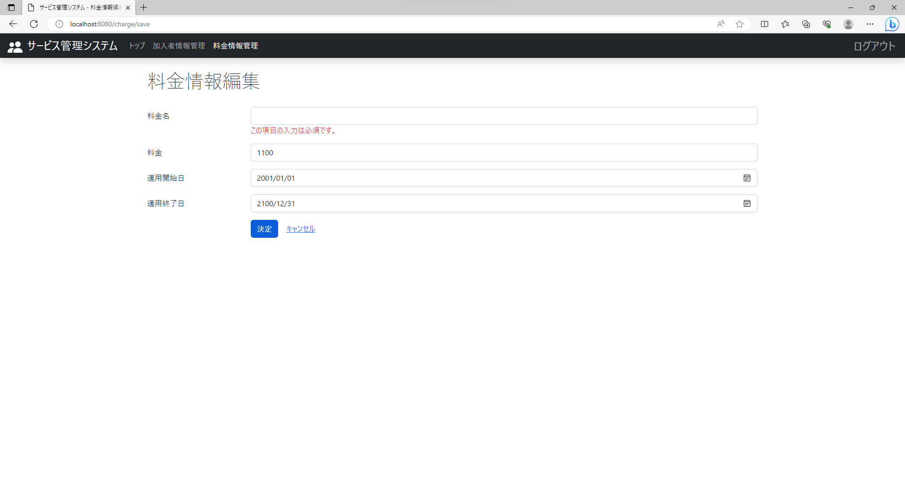
テスト内容：料金情報編集画面で料金名に何も入力せずに決定ボタンを押下する。
確認内容：料金名のテキストボックスの下に「この項目の入力は必須です。」と表示されること。

ケース20
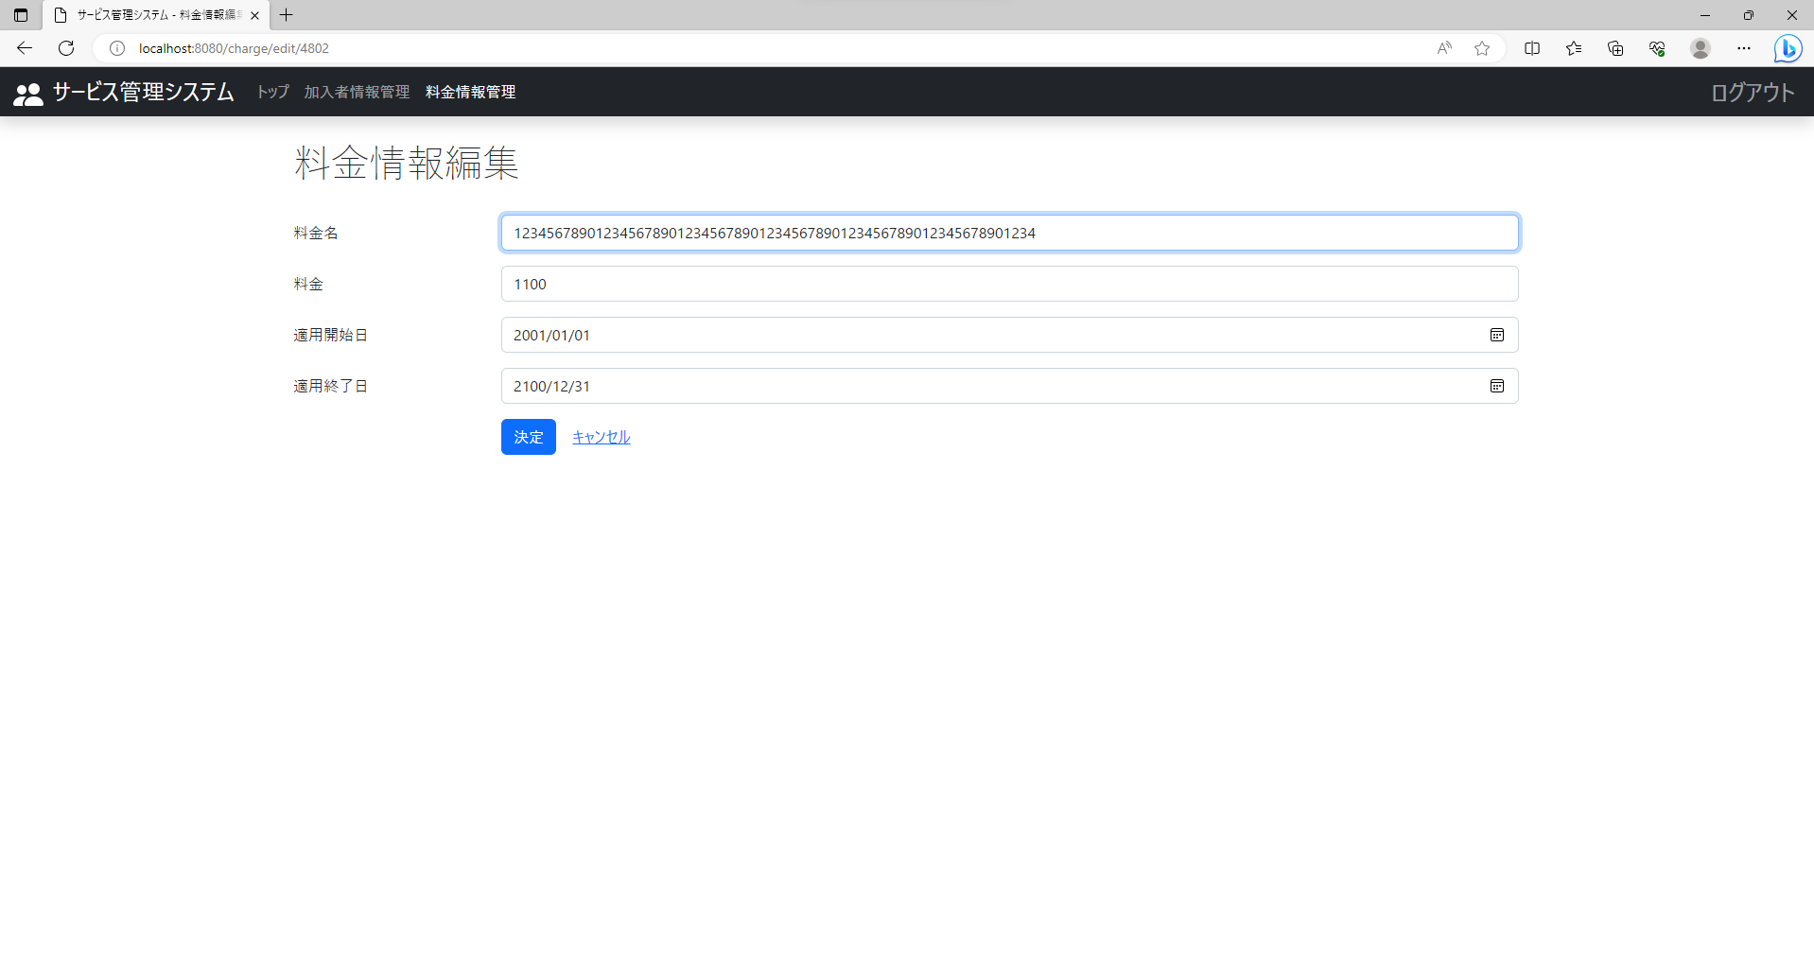
テスト内容：料金情報編集画面で料金名に65文字以上を入力して決定ボタンを押下する。
確認内容：64文字以上は入力が出来ないこと。

ケース21
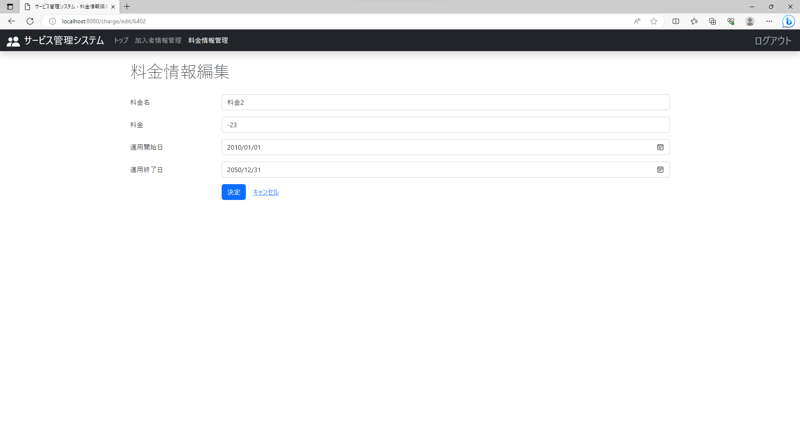
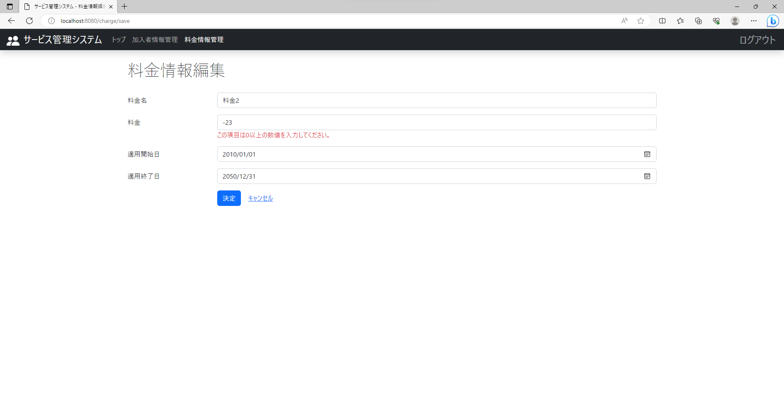
テスト内容：料金情報編集画面で料金にマイナスの数値を入力して決定ボタンを押下する。
確認内容：料金のテキストボックスの下に「この項目は0以上の数値を入力してください。」と表示されること。

ケース22
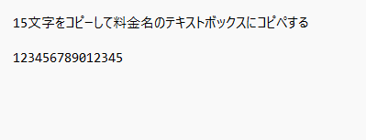
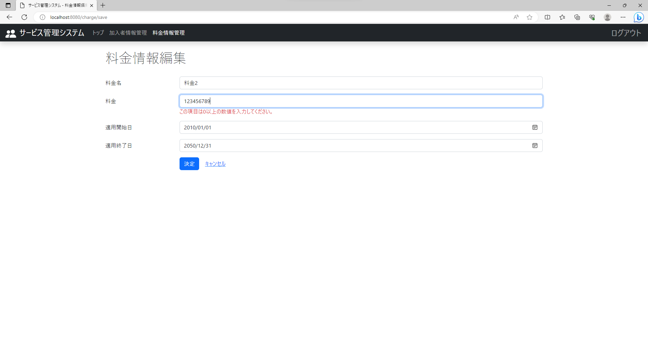
テスト内容：料金情報編集画面で料金に10桁以上の数値を入力して決定ボタンを押下する。
確認内容：10桁以上の数値は入力出来ないこと。

ケース23

テスト内容：料金情報編集画面で料金に数値以外を入力して決定ボタンを押下する。
確認内容：料金のテキストボックスの下に「不正な値が入力されています。」と表示されること。

ケース24

テスト内容：料金情報編集画面で料金に何も入力せずに決定ボタンを押下する。
確認内容：料金のテキストボックスの下に「不正な値が入力されています。」と表示されること。

ケース25

テスト内容：料金情報編集画面で適用開始日が「yyyy/mm/dd」(未入力)の状態で決定ボタンを押下する。
確認内容：適用開始日の入力ボックス下に「この項目の入力は必須です。」と表示されること。

ケース26
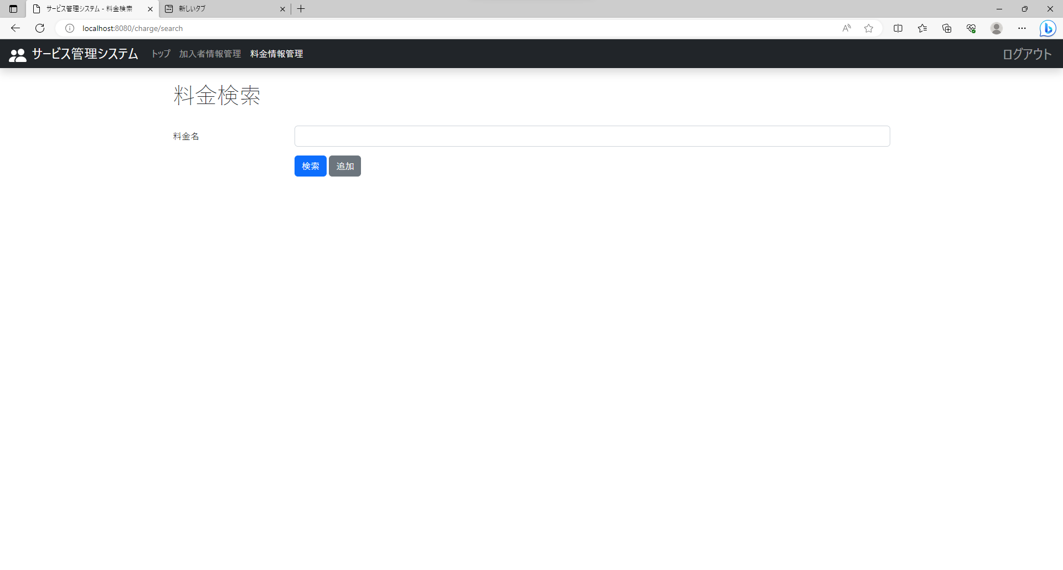
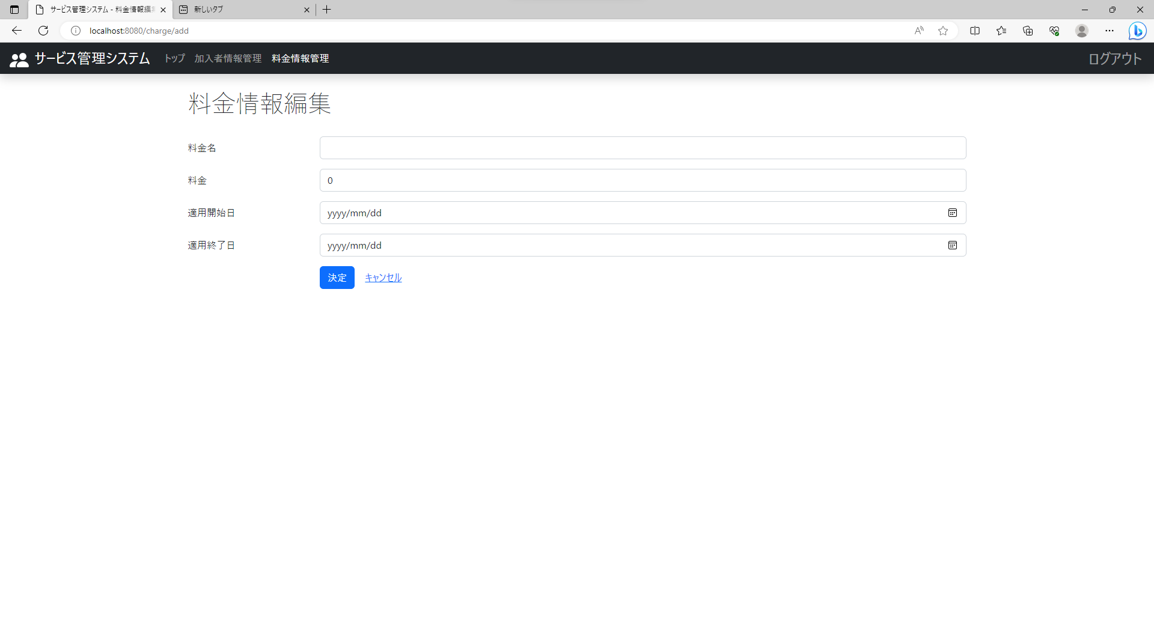
テスト内容：料金検索画面で追加ボタンを押下する。
確認内容：料金情報追加画面に遷移すること。

ケース31


テスト内容：料金情報追加画面ですべての項目の値に正常値で入力し、決定ボタンを押下する。
確認内容：料金名の上に「保存しました。」のメッセージが表示されること。

ケース32
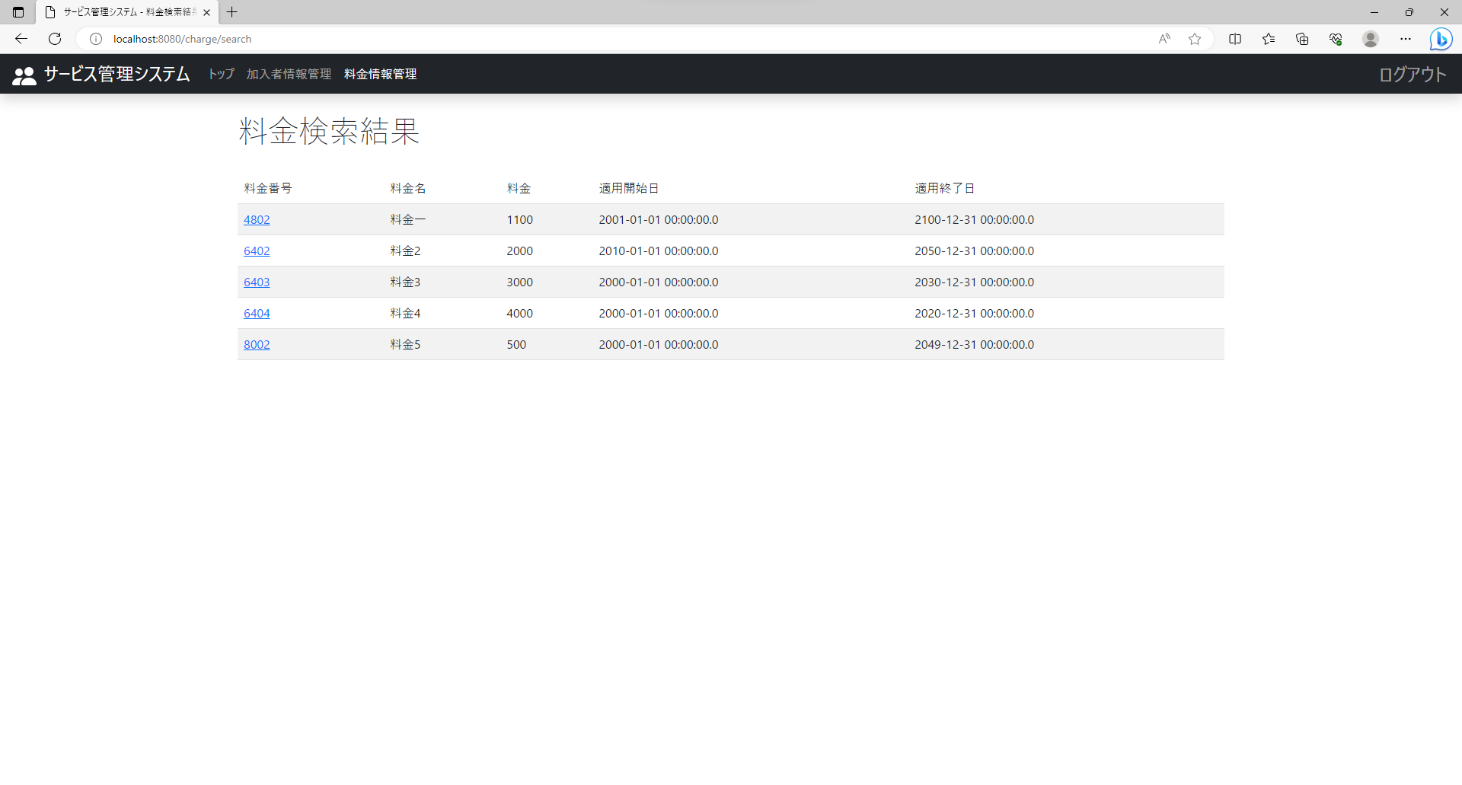
テスト内容：料金情報検索画面で料金新規追加後に全件検索を実施する。
確認内容：検索結果に新規追加した料金情報が表示されていること。

ケース33

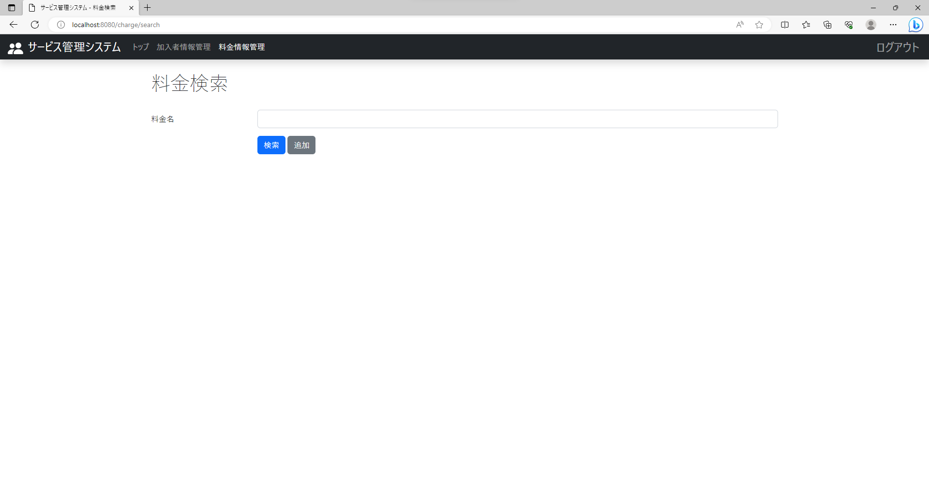
テスト内容：料金情報追加画面でキャンセルリンクを押下する。
確認内容：料金検索画面に遷移すること。

